SMQ - Qualité
GRILLE TARIFAIRE — Mise en place SMQ / Qualité
⚙ ZONE DE PARAMÉTRAGE — Remplissez uniquement les cases jaunes. Le tableau se calcule automatiquement.
TARIFS DE BASE (€) — Point de départ du calcul pour chaque niveau de SMQ
Tarif de base — Organisation interne | 8,500 € | Fourchette indicative : 5 000 – 10 000 €
Tarif de base — Préparation certification | 18,500 € | Fourchette indicative : 10 000 – 25 000 €
Tarif de base — Certification complète (ISO…) | 32,000 € | Fourchette indicative : 25 000 € +
COEFFICIENTS MULTIPLICATEURS — 1,00 = neutre. Ex : 1,20 = +20 %
Coeff. taille — Micro (1-5 sal.) | 0.70 | Entreprise très petite
Coeff. taille — TPE (6-19 sal.) | 1.00 | Référence
Coeff. taille — PME (20-99 sal.) | 1.40 | Complexité accrue
Coeff. taille — ETI / Grand compte (100+) | 2.20 | Structure complexe
Coeff. processus — 1-5 processus | 0.80 | Périmètre réduit
Coeff. processus — 6-15 processus | 1.00 | Référence
Coeff. processus — 16 processus et + | 1.60 | Charge de travail élevée
Coeff. maturité — Faible | 1.35 | Travail de fond important
Coeff. maturité — Intermédiaire | 1.00 | Référence
Coeff. maturité — Avancée | 0.80 | Base existante → gain de temps
Coeff. secteur — Standard | 1.00 | Référence
Coeff. secteur — Industrie / Tech | 1.20 | Contraintes techniques
Coeff. secteur — Santé (exigences fortes) | 1.50 | ISO 13485 / exigences maximales
Coeff. mode — Distanciel | 1.00 | Référence
Coeff. mode — Présentiel | 1.25 | Déplacement + ateliers sur site
Coeff. durée — < 3 mois | 1.30 | Urgence / intensité accrue
Coeff. durée — 3-6 mois | 1.00 | Référence
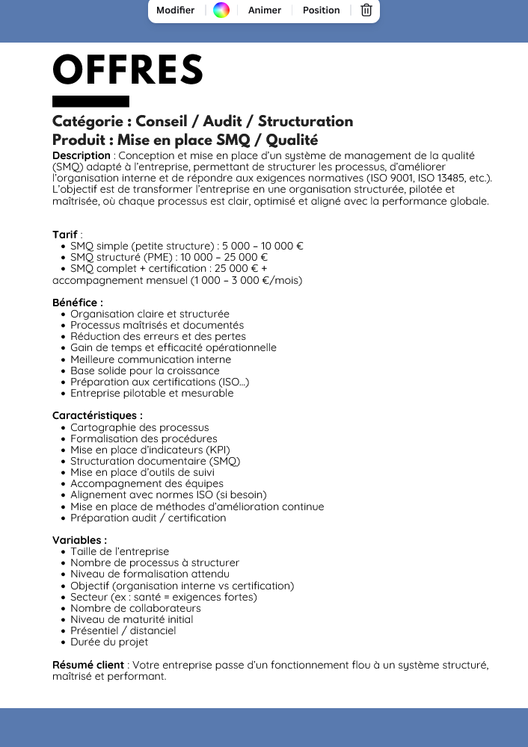
Coeff. durée — 6 mois et + | 0.90 | Étalement → optimisation
▼ GRILLE TARIFAIRE CALCULÉE AUTOMATIQUEMENT — Les cellules bleues sont en lecture seule (formules).

Taille de l'entreprise | Nb de processus | Maturité initiale | Organisation interne |  |  |  |  |  |  |  |  |  |  |  |  |  |  |  |  |  | Préparation certification |  |  |  |  |  |  |  |  |  |  |  |  |  |  |  |  |  | Certification complète (ISO…)
 |  |  | Standard |  |  |  |  |  | Industrie / Tech |  |  |  |  |  | Santé (exigences fortes) |  |  |  |  |  | Standard |  |  |  |  |  | Industrie / Tech |  |  |  |  |  | Santé (exigences fortes) |  |  |  |  |  | Standard |  |  |  |  |  | Industrie / Tech |  |  |  |  |  | Santé (exigences fortes)
 |  |  | Distanciel |  |  | Présentiel |  |  | Distanciel |  |  | Présentiel |  |  | Distanciel |  |  | Présentiel |  |  | Distanciel |  |  | Présentiel |  |  | Distanciel |  |  | Présentiel |  |  | Distanciel |  |  | Présentiel |  |  | Distanciel |  |  | Présentiel |  |  | Distanciel |  |  | Présentiel |  |  | Distanciel |  |  | Présentiel
 |  |  | < 3 mois | 3-6 mois | 6 mois et + | < 3 mois | 3-6 mois | 6 mois et + | < 3 mois | 3-6 mois | 6 mois et + | < 3 mois | 3-6 mois | 6 mois et + | < 3 mois | 3-6 mois | 6 mois et + | < 3 mois | 3-6 mois | 6 mois et + | < 3 mois | 3-6 mois | 6 mois et + | < 3 mois | 3-6 mois | 6 mois et + | < 3 mois | 3-6 mois | 6 mois et + | < 3 mois | 3-6 mois | 6 mois et + | < 3 mois | 3-6 mois | 6 mois et + | < 3 mois | 3-6 mois | 6 mois et + | < 3 mois | 3-6 mois | 6 mois et + | < 3 mois | 3-6 mois | 6 mois et + | < 3 mois | 3-6 mois | 6 mois et + | < 3 mois | 3-6 mois | 6 mois et + | < 3 mois | 3-6 mois | 6 mois et + | < 3 mois | 3-6 mois | 6 mois et +
Micro (1-5 sal.) | 1-5 processus | Faible (peu ou pas de formalisation)
 |  | Intermédiaire
 |  | Avancée (base existante)
 | 6-15 processus | Faible (peu ou pas de formalisation)
 |  | Intermédiaire
 |  | Avancée (base existante)
 | 16 processus et + | Faible (peu ou pas de formalisation)
 |  | Intermédiaire
 |  | Avancée (base existante)
TPE (6-19 sal.) | 1-5 processus | Faible (peu ou pas de formalisation)
 |  | Intermédiaire
 |  | Avancée (base existante)
 | 6-15 processus | Faible (peu ou pas de formalisation)
 |  | Intermédiaire
 |  | Avancée (base existante)
 | 16 processus et + | Faible (peu ou pas de formalisation)
 |  | Intermédiaire
 |  | Avancée (base existante)
PME (20-99 sal.) | 1-5 processus | Faible (peu ou pas de formalisation)
 |  | Intermédiaire
 |  | Avancée (base existante)
 | 6-15 processus | Faible (peu ou pas de formalisation)
 |  | Intermédiaire
 |  | Avancée (base existante)
 | 16 processus et + | Faible (peu ou pas de formalisation)
 |  | Intermédiaire
 |  | Avancée (base existante)
ETI / Grand compte (100+) | 1-5 processus | Faible (peu ou pas de formalisation)
 |  | Intermédiaire
 |  | Avancée (base existante)
 | 6-15 processus | Faible (peu ou pas de formalisation)
 |  | Intermédiaire
 |  | Avancée (base existante)
 | 16 processus et + | Faible (peu ou pas de formalisation)
 |  | Intermédiaire
 |  | Avancée (base existante)

